Chi tiết địa chất
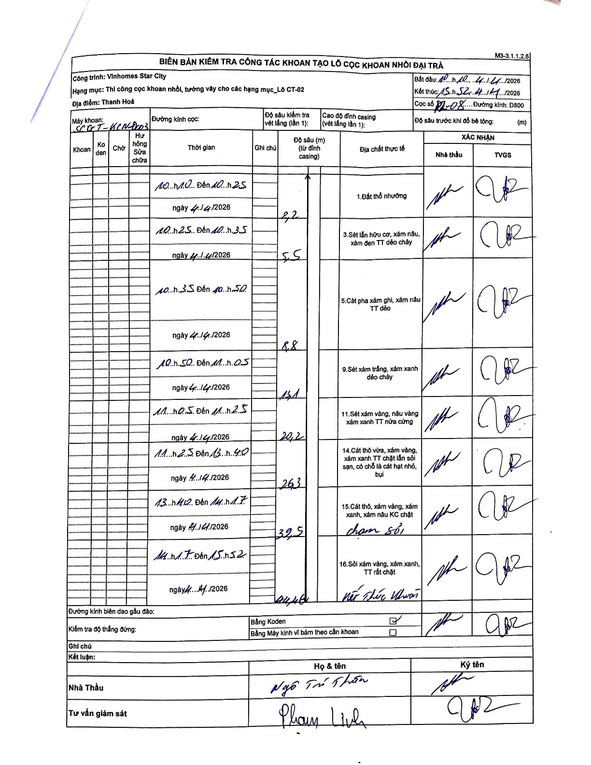
Dự án | Star City Thanh Hóa
Hạng mục | Thi công cọc khoan nhồi, tường vây cho các hạng mục_Lô CT-02
Tên bộ phận | Thanh Hoá
Số hiệu cọc | P2-08
Tên Máy khoan | SGCT-KCN0003
Đường kính | D800
Bắt đầu thi công | 10:10 04/04/2026
Kết thúc thi công | 15:52 04/04/2026

Địa chất TT | Đường kính | Mô tả lớp thiết kế | Từ (h) | Đến (h) | Cao độ từ | Cao độ đến | T.Gian (h) | Dài (m) | V (m/h) | Ghi chú
1. Đất thổ nhưỡng | D800 | Đất thổ nhưỡng | 10:10 04/04/2026 | 10:25 04/04/2026 | 0 | -2.2 | 0.25 | 2.2 | 8.8
2 | D800 | Sét lẫn hữu cơ, xám nâu, xám đen TT dẻo chảy | 10:25 04/04/2026 | 10:35 04/04/2026 | -2.2 | -5.5 | 0.17 | 3.3 | 19.8
3 | D800 | Cát pha xám ghi, xám nâu TT dẻo | 10:35 04/04/2026 | 10:50 04/04/2026 | -5.5 | -8.8 | 0.25 | 3.3 | 13.2
4 | D800 | Sét xám trắng, xám xanh dẻo chảy | 10:50 04/04/2026 | 11:05 04/04/2026 | -8.8 | -13.1 | 0.25 | 4.3 | 17.2
5 | D800 | Sét xám vàng, nâu vàng xám xanh TT nửa cứng | 11:05 04/04/2026 | 11:25 04/04/2026 | -13.1 | -20.2 | 0.33 | 7.1 | 21.3
6 | D800 | Cát thô vừa, xám vàng, xám xanh TT chặt lẫn sỏi sạn, có chỗ là cát hạt nhỏ, bụi | 11:25 04/04/2026 | 13:40 04/04/2026 | -20.2 | -26.3 | 2.25 | 6.1 | 2.71
7 | D800 | Cát thô, xám vàng, xám xanh, xám nâu KC chặt | 13:40 04/04/2026 | 14:17 04/04/2026 | -26.3 | -32.5 | 0.62 | 6.2 | 10.05 | chạm sỏi
8 | D800 | Sỏi xám vàng, xám xanh, TT rất chặt | 14:17 04/04/2026 | 15:52 04/04/2026 | -32.5 | -44.4 | 1.58 | 11.9 | 7.52 | Kết thúc khoan

ẢNH BIÊN BẢN GỐC

